상품제안서
샤오미 홈캠 스마트 HDR 카메라 CCTV 아기 가정용 베이비캠 펫캠 C500 프로 PRO | 상품코드: F31520

 |  |  |  |  |  |  | 02-412-0044 | www.easy1.co.kr
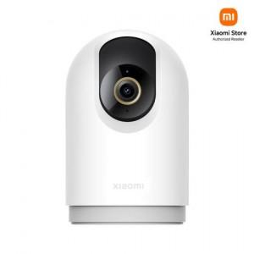

【상세/제작정보】

【인쇄/포장옵션】 | 레이저 / 시판박스

【공급단가】 | 수량 | 20~ | 50~ | 100~ | 300~ | 500~
*VAT별도 | 단가 | 62,640원 | 61,560원 | 60,480원 | 59,400원 | 58,320원

【상품 URL】 | https://dev.easy1.co.kr:443/src/goods_detail.php?gdno=31520

